Minimalne zahteve
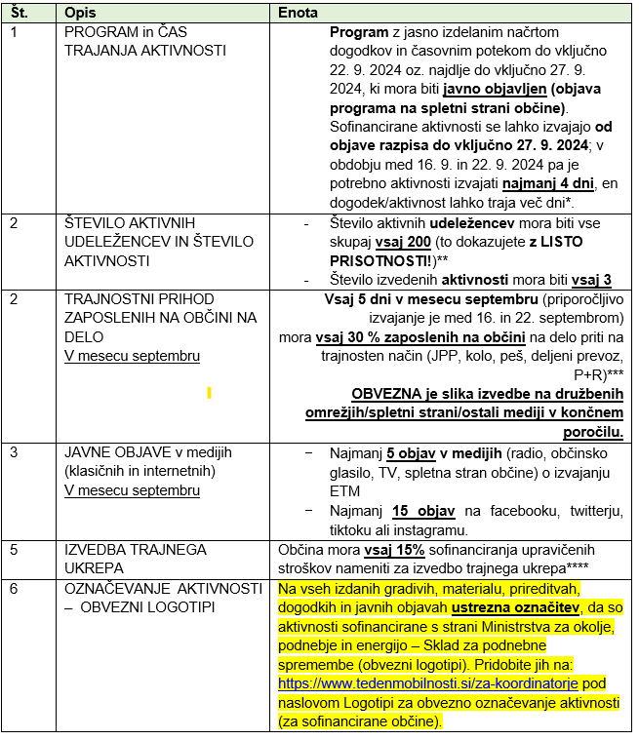
MINIMALNE ZAHTEVE ZA VSE PRIJAVITELJE (str. 10-11 RD)
 | POMEMBNO:
 | 0. Vse minimalne zahteve na levi strani.
 | 1. Datum izdaje računa za prijavljene stroške najkasneje do vključno 27.9.2024
 | 2. LISTE PRISOTNOSTI
 | 3. Slike in objave na družabnih omrežjih in drugih medijih za trajnostni prihod zaposlenih na občini
 | 4. Obvezni logotipi na vsem kupljenem materialu!
 | 5. Datum za oddajo končnega poročila je 29. 10. 2024

